COTIZACION
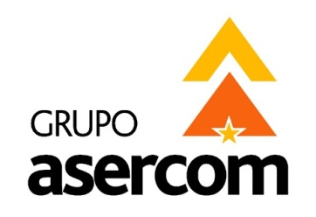
 |  |  |  |  |  | GRUPO ASERCOM, S.A. DE C.V.
 |  |  |  |  |  | División Computadoras

 | Cotizado a: |  |  |  |  | Fecha:
 | SOLVAY & CPC BARIUM STRONTIUM MONTERREY |  |  |  |  | 2015-06-19
 | Atención: |  |  |  |  | Tiempo de Entrega:
 | MARCO GARCÍA |  |  |  |  | 2-3 DÍAS
 | Validez de la oferta: |  | 10 días |  |  | Agente:
 | Condiciones de pago: |  | CRÉDITO 30 DÍAS |  |  | ROBERTO QUIÑONES

 | En respuesta a su amable solicitud ponemos a su consideración la siguiente cotización de:

 | Cant | Descripción |  |  | No. Parte | P.Unitario | Total

 | 1 | PROYECTOR ACER X1173A SVGA 800X 600 3000 ANSI 17,000:1 24"-300" BLANCO |  |  | MR.JH711.00G | 320.00 | $320.00 USD
 | 1 | VIDEOPROYECTOR INFOCUS IN112A 3000LUM 15000:1 6000HRS HDMI READY 3D |  |  | IN112A | 375.00 | $375.00 USD
 | 1 | VIDEOPROYECTOR VIEWSONIC 3000LUM PJD5132 SVGA S-VIDEO RGB LISTO PARA 3D |  |  | VSPJD5132 | 380.00 | $380.00 USD

 |  |  |  | IMÁGENES ILUSTRATIVAS

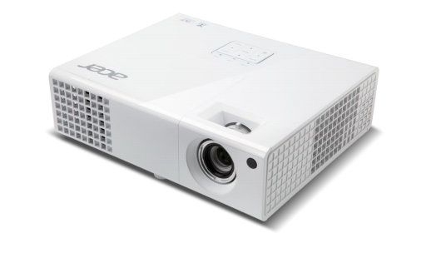 |  |  |  | 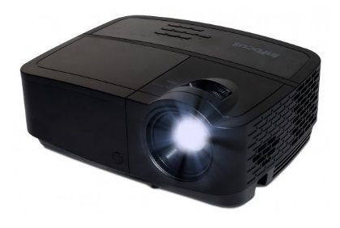
 | X | USD | LOS PRECIOS ESTAN COTIZADOS EN USD PAGADEROS CON LA MISMA MONEDA Y NO INCLUYEN IVA.
 |  | MN | LOS PRECIOS ESTAN COTIZADOS EN MONEDA NACIONAL Y NO INCLUYEN IVA.

 | Grupo Asercom, S.A. de C.V. |  |  | www.grupoasercom.com
 | Corporativo Monterrey |  |  | Sucursal Guadalajara |  | Sucursal México, D.F.
 | Joaquin Garcia No. 217 Col. Burocratas |  |  | Av. Circunvalación Agustín Yáñez No. 2360 Int 4-A |  | Río Lerma No. 26 Col. Cuauhtémoc
 | Del Estado Monterrey, N.L. C.P. 64380 |  |  | Col. Arcos Sur Guadalajara, Jal. C.P. 44150 |  | Del. Cuauhtémoc México, D.F. C.P. 06500
 | Conmutador (81) 1442-4000 |  |  | Tels (33) 3630-5030 y 3630-5033 |  | Tels (55) 5703-0028 y 5703-0141

